Hoja1
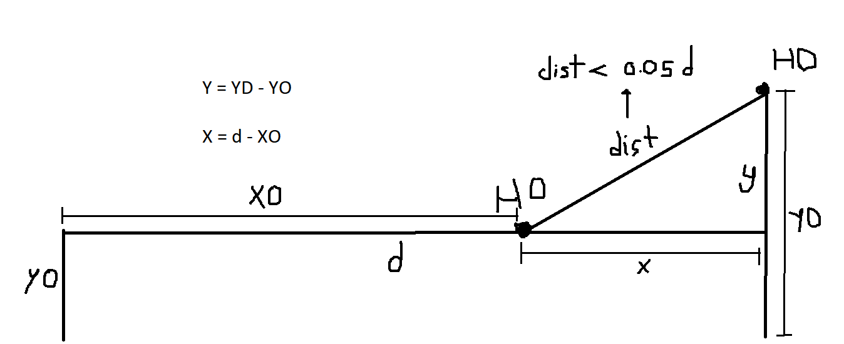
d | 4000

XD | 4000
YD | 80

XO | 3850
YO | 60

X | 150
Y | 20

dist | 151.3274595
 |  | Posible
0.05 * d | 200

